Grafico
CARRETERA DESTRUIDA (m)REPORTADO EN EL SINPAD POR LOS GOBIERNOS LOCALES

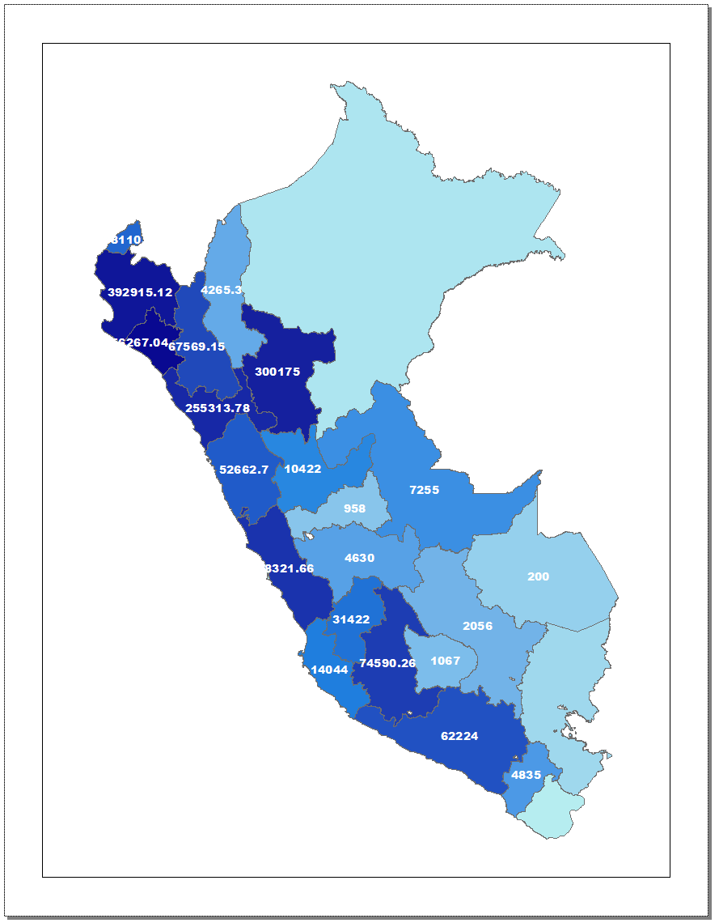
 | Actualizado al 19 de Agosto 2023 18:00 horas
 |  | UBICACIÓN | CAMINO RURAL DESTRUIDO (m) | CARRETERA DESTRUIDA (m) | PUENTE VEHICULAR DESTRUIDO
 |  | DEPA. AMAZONAS | 8 | 4,265 | 2
 |  | DEPA. ANCASH | 16,734 | 52,663 | 34
 |  | DEPA. APURÍMAC | 70 | 1,067
 |  | DEPA. AREQUIPA | 254 | 62,224 | 13
 |  | DEPA. AYACUCHO | 3,939 | 74,590 | 30
 |  | DEPA. CAJAMARCA | 14,827 | 67,569 | 117
 |  | DEPA. CALLAO
 |  | DEPA. CUSCO | 38 | 2,056 | 1
 |  | DEPA. HUANCAVELICA | 354 | 31,422 | 6
 |  | DEPA. HUÁNUCO | 2,983 | 10,422 | 11
 |  | DEPA. ICA | 1,260 | 14,044 | 2
 |  | DEPA. JUNÍN | 4,264 | 4,630 | 8
 |  | DEPA. LA LIBERTAD | 22,981 | 255,314 | 53
 |  | DEPA. LAMBAYEQUE | 46,960 | 456,267 | 34
 |  | DEPA. LIMA | 29,855 | 78,322 | 27
 |  | DEPA. LORETO | 4
 |  | DEPA. MADRE DE DIOS |  | 200 | 2
 |  | DEPA. MOQUEGUA |  | 4,835
 |  | DEPA. PASCO |  | 958
 |  | DEPA. PIURA | 19,966 | 392,915 | 62
 |  | DEPA. PUNO
 |  | DEPA. SAN MARTÍN | 5,000 | 300,175 | 20
 |  | DEPA. TACNA
 |  | DEPA. TUMBES | 17,228 | 38,111 | 1
 |  | DEPA. UCAYALI | 1,416 | 7,255 | 34

NACIONAL - REPORTE DE DAÑOS LLUVIAS
 | CAMINO RURAL DESTRUIDO (m) | CARRETERA DESTRUIDA (m) | PUENTE VEHICULAR DESTRUIDO
DEPA. AMAZONAS | 8 | 4,265 | 2
DEPA. ANCASH | 16,734 | 52,663 | 34
DEPA. APURÍMAC | 70 | 1,067 | 0
DEPA. AREQUIPA | 254 | 62,224 | 13
DEPA. AYACUCHO | 3,939 | 74,590 | 30
DEPA. CAJAMARCA | 14,827 | 67,569 | 117
DEPA. CALLAO
DEPA. CUSCO | 38 | 2,056 | 1
DEPA. HUANCAVELICA | 354 | 31,422 | 6
DEPA. HUÁNUCO | 2,983 | 10,422 | 11
DEPA. ICA | 1,260 | 14,044 | 2
DEPA. JUNÍN | 4,264 | 4,630 | 8
DEPA. LA LIBERTAD | 22,981 | 255,314 | 53
DEPA. LAMBAYEQUE | 46,960 | 456,267 | 34
DEPA. LIMA | 29,855 | 78,322 | 27
DEPA. LORETO | 4 | 0 | 0
DEPA. MADRE DE DIOS | 0 | 200 | 2
DEPA. MOQUEGUA | 0 | 4,835 | 0
DEPA. PASCO | 0 | 958 | 0
DEPA. PIURA | 19,966 | 392,915 | 62
DEPA. PUNO
DEPA. SAN MARTÍN | 5,000 | 300,175 | 20
DEPA. TACNA | 0 |  | 0
DEPA. TUMBES | 17,228 | 38,111 | 1
DEPA. UCAYALI | 1,416 | 7,255 | 34

